Cambio 1
Volver

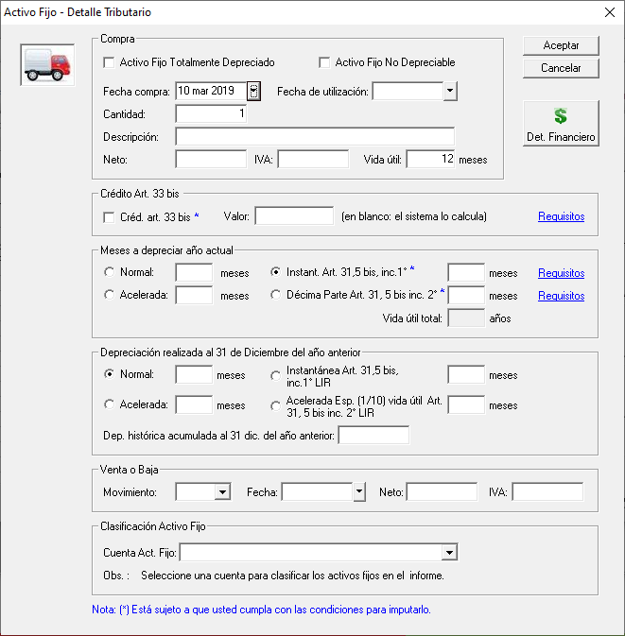
 | 1° | Las depreciaciones marcadas en cuadro nararanjo NO sufrieron modificaciones

 | 2° | Las depreciaciones marcadas en cuadro rojo son vigentes
 |  | hasta el 31/12/2019 (fecha de utilización 31/12/2019 (marcada en cuadro verde))

 | 3° | Eso significa que a partir del 01/01/2020 (Cuando abro el LP Contab año 2020) NO se pueden elegir
 |  | estas depreciaciones (cuadro rojo)
 |  |  | Instant. Art. 31, 5 Bis Inc. 1°
 |  |  | Decima Parte Art. 31, 5 bis inc. 2°

 |  | Los activos fijos que traen estas depreciaciones deben seguir
 |  | El tema es que a partir del 01.01.2020 no se pueden elegir para biene nuevos

 | 4° | Los que estan marcado en el cuadro azul solo podra hacerse
 |  | en el año 2020 cuando ingreso activo fijos del año anterior (estando en el año 2020
 |  | con fecha de compra 31.12.2019)

 | 5° | Los que estan marcado en el cuadro azul en el año 2021
 |  | no debiera permitir ingresar meses (los que estan cuadro rojo tampoco debe permitir ingreso)

Cambio 2
Volver
 |  |  |  |  |  |  | OJO: VER NOTAS FW abajo

 |  |  |  |  |  |  | A partir del 01.10.2019 al 31.12.2021 (Fecha Compra) se deben crear dos depreciaciones:

 |  |  |  |  |  |  |  | 1° | Depreciación Instantanea e Inmediata
 |  |  |  |  |  |  |  | 2° | Depreciación Bienes Araucania

 |  |  |  |  |  |  | Depreciacion Instantanea
 |  |  |  |  |  |  |  | a) | 50% valor del bien actualizado
 |  |  |  |  |  |  |  |  | 50% Restante se podra aplicar
 |  |  |  |  |  |  |  |  |  | Dep. Normal
 |  |  |  |  |  |  |  |  |  | Dep. Acelerada
 |  |  |  |  |  |  |  |  |  |  | Clasica
 |  |  |  |  |  |  |  |  |  |  | Decima Parte Art. 31, 5 bis Inc. 1
 |  |  |  |  |  |  |  |  | Valor al final de vida util $ 1

 |  |  |  |  |  |  | Depreciación Araucania

 |  |  |  |  |  |  |  | a) | 100% valor del bien actualizado
 |  |  |  |  |  |  |  |  | Valor al final de vida util $ 1

 |  |  |  |  |  |  |  |  |  |  | a) | Este 50% sera monto de depreciacion del ejercicio
 | A mi parecer podriamos hacer el siguiente cuadro (donde esta el cuadro verde) |  |  |  |  |  |  |  |  |  | b) | Debe aparecer el 50% valor bien

 | Depreciaciones desde el 01.10.2019 a 31.12.2021

 | Instantanea e Inmediata
 |  |  | ¿Quiere acogerse a este tipo de Depreciación? |  | SI o NO

 |  |  |  |  | Valor
 |  |  |  | 50% Valor Bien | Neto * 50% |  |  |  |  |  | Este monto se podra aplicar
 |  |  |  | 50% Depreciación | Valor Bien - 50% anterior |  |  |  |  |  | depreciaciones indicadas arriba:
 |  |  |  |  |  |  |  |  |  |  |  |  | Dep. Normal
 |  |  | ¿Quiere acogerse a este tipo de Depreciación? |  | SI o NO |  |  |  |  |  |  |  | Dep. Acelerada Clasica
 | Araucania |  |  |  |  |  |  |  |  |  |  |  | Decima Parte Art. 31, 5 bis Inc. 1
 |  |  | Debe aparecer marcada en el caso que los datos de empresa tenga Region Araucania |  |  |  | lo que esta en este cuadro
 |  |  | Preguntar al usuario si lo bienes estaran fisicamente y utilizados en la Region de la Araucania |  |  |  | solo debe aparecer como pregunta al usuario

 |  |  |  |  | Valor
 |  |  |  |  | Neto * 100% |  |  |  |  |  | Este 100% sera monto de depreciación del ejercicio
 |  |  |  |  |  |  |  |  |  |  | independiente el mes de compra
 |  |  |  |  |  |  |  |  |  |  | (lo importante que debe ser del año)

 | Dato empresa - Region de la Araucania
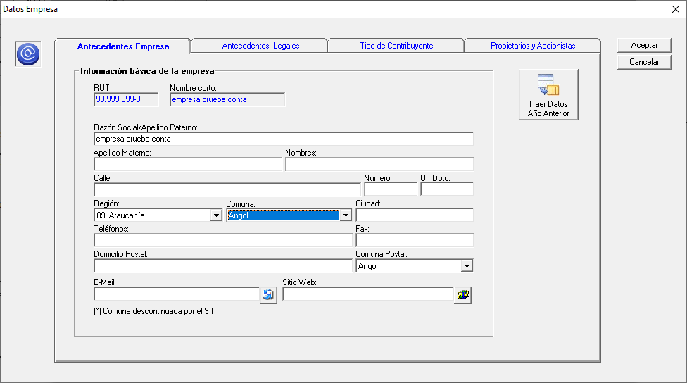

 | Consideraciones
 | 1° | Un activo fijo se puede acoger a Depreciacion Instantanea e Inmediata o Araucania
 |  | es una o la otra pero no las dos

 | 2° | En la Dep. Instantanea e Inmediata el 50% del valor del bien es el cual
 |  | se acoge a depreciación

 | 3° | En la Dep. Araucania el monto del 100% seria la depreciación

 | 4° | El tema de la dep. araucania es una opción para el cliente
 |  | al igual que la dep. instantanea e inmediata
 |  | Esto significa que podrian aplicar las otras depreciaciones vigentes
 |  | siguiente las reglas de cada una

 | FW: Se agregó el siguiente mensaje que aparece al momento de haber ingresado la fecha de utilización SOLO SI:

 |  | 1. es un nuevo bien
 |  | 2. estamos en el rango de fechas de la ley 21210
 |  | 3. la empresa es de la Araucanía

 | OJO: este mensaje aparece sólo una vez, para no aburrir al cliente

 | Si el usuario dice que SI, se marca Acogido y Araucanía

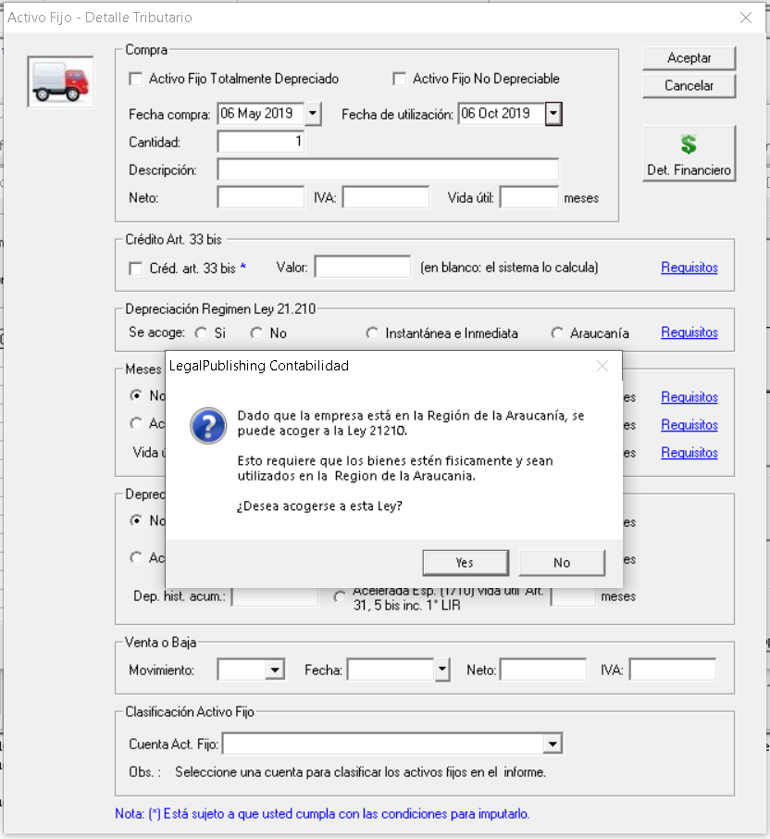

 | Consultas Victor Morales 15.05
 | 1° | Franca tienes considerado de que una empresa que este en la Araucania
 |  | podria no aprovechar esta depreciacion e irse por las otras existentes? |  |  |  | POR SUPUESTO
 | 2° | El mensaje podrias colocar abajo un ticket para que el cliente
 |  | decida si quiere que aparezca mas veces

Cambio 3
Volver
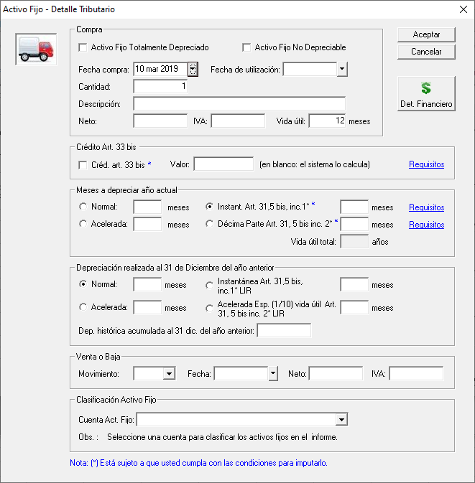

 | 1° | A partir del 01.01.2020 se debe crear una Depreciación (cuadro rojo) |  |  | FW: Aqiuí se considera la fecha de compra del bien, no la fecha de utilización,
 |  |  |  |  | de acuedo a lo indicado por Víctor Morales
 |  |  | Depreciación Art. 31, 5 bis Inc. 1 1/10

 |  |  |  |  | Consultas Victor Morales 15.05
 |  |  |  |  | Ok Franca
 | 2° | Esta depreciación es igual a la Decima parte que existe |  |  | Lo importante es que la fecha de compra mande para utilizar esta depreciacion
 |  | hasta el 31.12.2019 |  |  | luego los meses a depreciar son en base a la fecha de utilizacion

 | 3° | Requisitos Depreciación Decima Parte Art. 31, 5 Bis Inc. 1
 |  | 1° Ingresos del Giro igual o inferior a 100.000 UF
 |  | 2° El bien debe ser Nuevo o Usado

 |  |  |  | Cambiar mensaje de Requisitos a partir 01.01.2020

 | 4° | A partir del 01.01.2021 (cuadro verde) se debe crear
 |  |  | Acelerada Esp. (1/10) Vida Util Art. 31, 5 bis Inc 1° LIR

Cambio 5
Volver

 | IMPORTAR ACTIVOS FIJOS

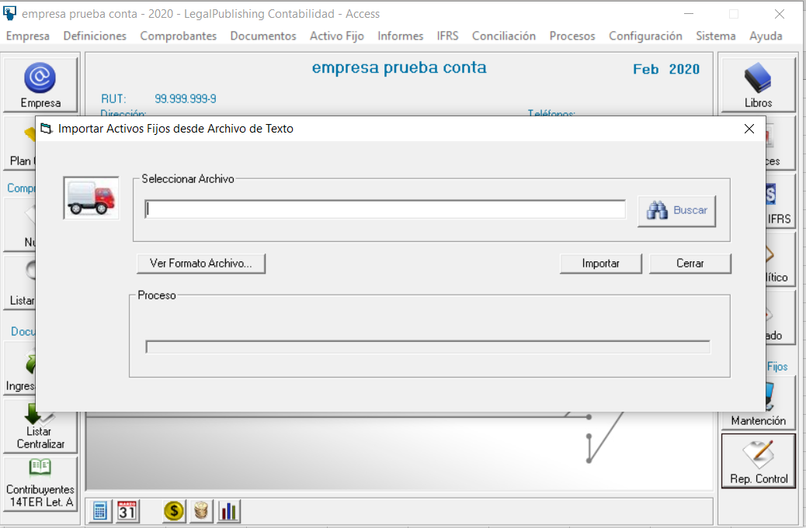

 | Consideraciones
 | 1° | el cambio en el importador de activos fijo dependera de la forma como aborde en el sistema LP Contabilidad Franca
 |  | las depreciaciones instantanea e inmediata y la araucania

 | 2° | Aca tambien hay que cambiar el Manual de Ayuda

Ejemplo 2
EJEMPLO 2
Araucania
Valor Bien | $1,000,000
Fecha Compra | 2019-10-10 | Reajuste a Diciembre |  | 0.90%
Fecha Utilizacion | 2019-10-10
vida util | 24 meses
Reporte 1 | 2019-12-31
Reporte 2 | 2020-12-31 | Reajuste a Diciembre |  | 1.20% | Supuesto

Desarrollo
Valor Bien | $1,000,000

Control de Activo Fijo Tributario | Año: 2019
 |  |  |  | Valor Neto |  | Factor |  | Crédito | Valor | Tipo | Depreciación | Tipo | Depreciación |  | Valor Libro |  | Vida Útil | Vida Útil ya | Vida Útil | Vida Útil a | Vida Útil |  |  | Depreciación | Valor
Documento o |  |  | Fecha | de Compra | Valor a | Actualización | Valor | Art. 33 bis | Reajustado | Depreciación | Acumulada | Depreciación | Acumulada | Fecha | Actualizado | Fecha | Total | Depreciada | Disp. Residual | Depreciar | Residual | Depreciación | Depreciación | Acumulada | Libro
Comprobante | Cant. | Descripción | Compra | Histórico | Reajustar | Periodo | Reajustado |  | Neto | Histórica | Histórica | Actual | Actualizada | Utiliz. | a Depreciar | Venta/Baja | (meses) | (meses) | (meses) | (meses) | (meses) | Mensual | Periodo | a 2019 | 2019
 | 1 | ejemplo 1 | 2019-10-10 | 1,000,000 | 1,000,000 | 1.009 | $1,009,000 | 0 | $1,009,000 |  | 0 | Araucania | 0 | 2019-10-10 | $1,009,000 |  | 24 | 0 | 24 | 24 | 0 | $- | $1,009,000 | $1,009,000 | $1
 | 1 | Ejemplo 2-1 Victor Dep Araucania | 2019-10-10 | 1,000,000 | 1,000,000 | 1.009 | 1,009,000 | 0 | 1,009,000 |  | 0 | Araucanía | 0 | 10/10/2019 | 1,009,000 |  | 24 |  | 24 | 24 | 0 |  | 1,009,000 | 1,009,000 | 1
 | 1 | Ejemplo 2-1 Victor Dep Araucania | 2019-10-10 | 1,000,000 | 1,000,000 | 1.009 | 1,009,000 | 0 | 1,009,000 |  | 0 | Araucanía | 0 | 2019-10-10 | 1,009,000 |  | 24 |  | 24 | 24 | 0 |  | 1,009,000 | 1,009,000 | 1

Control de Activo Fijo Tributario | Año: 2020
 |  |  |  | Valor Neto |  | Factor |  | Crédito | Valor | Tipo | Depreciación | Tipo | Depreciación |  | Valor Libro |  | Vida Útil | Vida Útil ya | Vida Útil | Vida Útil a | Vida Útil |  |  | Depreciación | Valor
Documento o |  |  | Fecha | de Compra | Valor a | Actualización | Valor | Art. 33 bis | Reajustado | Depreciación | Acumulada | Depreciación | Acumulada | Fecha | Actualizado | Fecha | Total | Depreciada | Disp. Residual | Depreciar | Residual | Depreciación | Depreciación | Acumulada | Libro
Comprobante | Cant. | Descripción | Compra | Histórico | Reajustar | Periodo | Reajustado |  | Neto | Histórica | Histórica | Actual | Actualizada | Utiliz. | a Depreciar | Venta/Baja | (meses) | (meses) | (meses) | (meses) | (meses) | Mensual | Periodo | a 2020 | a 2020
 | 1 | ejemplo 1 | 2019-10-10 | 1,000,000 | 1,009,000 | 1.012 | $1,021,108 | 0 | $1,021,108 | Araucania | $- |  | $- |  | $- |  |  |  |  |  |  |  |  | $- | $1
 | 1 | Ejemplo 2-1 Victor Dep Araucania | 2019-10-10 | 1,000,000 | 1,009,000 | 1.000 | 1,009,000 | 0 | 1,009,000 | Araucanía | 1,009,000 |  | 1,009,000 | 10/10/2019 | 0 |  | 24 |  | 24 |  | 24 | 0 | 0 | 1,009,000 | 1
 | 1 | Ejemplo 2-1 Victor Dep Araucania | 2019-10-10 | 1,000,000 | 1,009,000 | 1 | 1,009,000 | 0 | 1,009,000 | Araucanía | 1,009,000 |  | 1,009,000 | 2019-10-10 | 0 |  | 24 |  | 24 |  | 24 | 0 | 0 | 1,009,000 | 1

EJEMPLO 2.1
Araucania
Valor Bien | $131,500,000
Fecha Compra | 2019-11-10 | Reajuste a Diciembre |  | 0.10%
Fecha Utilizacion | 2019-11-10
vida util | 276 meses
Reporte 1 | 2019-12-31
Reporte 2 | 2020-12-31 | Reajuste a Diciembre |  | 1.20% | Supuesto

Desarrollo
Valor Bien | $131,500,000

Control de Activo Fijo Tributario | Año: 2019
 |  |  |  | Valor Neto |  | Factor |  | Crédito | Valor | Tipo | Depreciación | Tipo | Depreciación |  | Valor Libro |  | Vida Útil | Vida Útil ya | Vida Útil | Vida Útil a | Vida Útil |  |  | Depreciación | Valor
Documento o |  |  | Fecha | de Compra | Valor a | Actualización | Valor | Art. 33 bis | Reajustado | Depreciación | Acumulada | Depreciación | Acumulada | Fecha | Actualizado | Fecha | Total | Depreciada | Disp. Residual | Depreciar | Residual | Depreciación | Depreciación | Acumulada | Libro
Comprobante | Cant. | Descripción | Compra | Histórico | Reajustar | Periodo | Reajustado |  | Neto | Histórica | Histórica | Actual | Actualizada | Utiliz. | a Depreciar | Venta/Baja | (meses) | (meses) | (meses) | (meses) | (meses) | Mensual | Periodo | a 2019 | 2019
 | 1 | ejemplo 1 | 2019-11-10 | 131,500,000 | 131,500,000 | 1.001 | $131,631,500 | 0 | $131,631,500 |  | 0 | Araucania | 0 | 2019-11-10 | $131,631,500 |  | 276 | 0 | 276 | 276 | 0 | $- | $131,631,500 | $131,631,500 | $1
 | 1 | Ejemplo 2-2 Victor Dep Araucanía | 2019-11-10 | 131,500,000 | 131,500,000 | 1.001 | 131,631,500 | 0 | 131,631,500 |  | 0 | Araucanía | 0 | 11/10/2019 | 131,631,500 |  | 276 |  | 276 | 276 | 0 |  | 131,631,500 | 131,631,500 | 1
 | 1 | Ejemplo 2-2 Victor Dep Araucanía | 2019-11-10 | 131,500,000 | 131,500,000 | 1.001 | 131,631,500 | 0 | 131,631,500 |  | 0 | Araucanía | 0 | 2019-11-10 | 131,631,500 |  | 276 |  | 276 | 276 | 0 |  | 131,631,500 | 131,631,500 | 1

Control de Activo Fijo Tributario | Año: 2020
 |  |  |  | Valor Neto |  | Factor |  | Crédito | Valor | Tipo | Depreciación | Tipo | Depreciación |  | Valor Libro |  | Vida Útil | Vida Útil ya | Vida Útil | Vida Útil a | Vida Útil |  |  | Depreciación | Valor
Documento o |  |  | Fecha | de Compra | Valor a | Actualización | Valor | Art. 33 bis | Reajustado | Depreciación | Acumulada | Depreciación | Acumulada | Fecha | Actualizado | Fecha | Total | Depreciada | Disp. Residual | Depreciar | Residual | Depreciación | Depreciación | Acumulada | Libro
Comprobante | Cant. | Descripción | Compra | Histórico | Reajustar | Periodo | Reajustado |  | Neto | Histórica | Histórica | Actual | Actualizada | Utiliz. | a Depreciar | Venta/Baja | (meses) | (meses) | (meses) | (meses) | (meses) | Mensual | Periodo | a 2020 | a 2020
 | 1 | ejemplo 1 | 2019-11-10 | 131,500,000 | 131,631,500 | 1.012 | $133,211,078 | 0 | $133,211,078 | Araucania | $- |  | $- |  | $- |  |  |  |  |  |  |  |  | $- | $1
 | 1 | Ejemplo 2-2 Victor Dep Araucanía | 2019-11-10 | 131,500,000 | 131,631,500 | 1.000 | 131,631,500 | 0 | 131,631,500 | Araucanía | 131,631,500 |  | 131,631,500 | 11/10/2019 | 0 |  | 276 |  | 276 |  | 276 | 0 | 0 | 131,631,500 | 1
 | 1 | Ejemplo 2-2 Victor Dep Araucanía | 2019-11-10 | 131,500,000 | 131,631,500 | 1 | 131,631,500 | 0 | 131,631,500 | Araucanía | 131,631,500 |  | 131,631,500 | 2019-11-10 | 0 |  | 276 |  | 276 |  | 276 | 0 | 0 | 131,631,500 | 1

Consultas Victor Morales 15.05
1° | En el caso de la depreciacion Araucania
 | el valor de la depreciacion del periodo debe
 | ser el valor del bien actualizado
 | para efectos finales debe quedar en $ 1

FW: Al tarer el activo Fijo con Depreciación Araucanía el sistema me muestra lo siguiente:

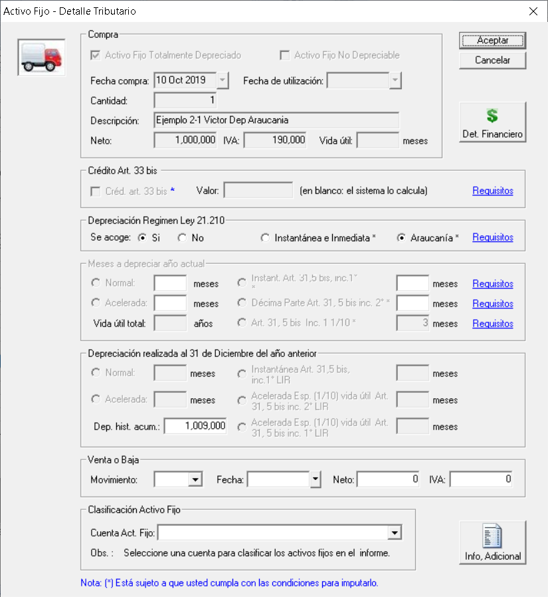

Y si digo aceptar, me da el siguenite mensaje:

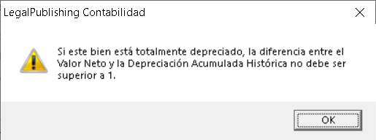
 |  |  |  |  |  | Que hago en este caso?

